시트1
제품 사양서 |  |  |  |  |  |  |  |  |  |  | 상품기획담당
 |  |  |  |  |  |  |  |  |  |  | 작성(개정)일자
기획팀 | 제품명 |  |  |  |  | 제품 이미지 (*본 이미지는 참고용이며, 별도 디자인파일(전개도) 전달 예정입니다.)
 | 제품유형
 | 바코드
 | 유통기한
 | 제조사(최종 양산품)
 | 제품 특징

포장물 사양서

총 포장 순서 |  |  | 제품구성
[예시] 1. 내용물 용기 충진 2. 용기 캡 닫기 3. 용기 라벨 부착 4. 라벨 로트 위치 착인 5. 단상자 조립 (삼면접착 or 십자조립) 6. 단상자 포장 7. 봉인라벨 부착 8. 단상자 로트 위치 착인 9. 아웃박스 입수 |  |  | 1. 용기 |  |  | 2. 라벨 |  |  | 3. 단상자 | 4. 000
 |  |  | 이미지 [특이 사항] ~~ |  |  | 이미지 [특이 사항] ~~ |  |  | 이미지 [특이 사항] ~~ | 이미지 [특이 사항] ~~

 |  |  | 1차 로트 날인 위치(용기, 파우치 등) |  |  |  |  |  | 2차 로트 날인 위치(단상자, 최종 포장지 등)
 |  |  | 이미지 [날인 내용] 날인 방식:로트넘버 EXPYYYYMMDD까지 |  |  |  |  |  | 이미지 [날인 내용] 날인 방식:로트넘버 EXPYYYYMMDD까지

기타 전달사항 |  |  | 1. 입고 시 총 생산수량, 파레트 수량 구매 담당자에게 전달 必 2. 아웃박스 빈 공간 없어야 하고, 완충재 사용 불가

구매팀 | 제품 포장 사양 | 종류 |  | 중량 및 규격(장*폭*고) |  | 디자인 사양(스펙) |  | 업체명(사급 유/무)
 | 용기
 | 라벨
 | 단상자
 | 아웃박스
 | -
 | -

품질팀 | QC 기준 | 제품표준서에 따름(추후 필히 전달 요망)
 |  | 화장품 안전기준 등에 관한 규정 제 6조 기준 충족 및 별표1, 별표2 사용 제한 원료 한도 준수
 |  | 생산 LOT별 시험성적서 제출 필수
 |  | 제품 변형이 없고 마감처리 양호/ 이물, 오염, 얼룩 없음

 | 반품 기준 | 제품사양서 기준 미준수, 수량미달, 충진량 오류, 기타 불량(성상, 파손, 포장불량, 누액, 변형 등)
 |  | 입고 규정 미 준수(입고 예정정보 누락, 거래명세표 양식 미준수, 입고 예정정보 미기재 등)
 |  | 바코드 미기입, 표시사항 미표시, 한글 표시사항 훼손(찢어짐, 지워짐 등)
 |  | 기타 QC 기준 미달제품

 | 기타 사항 (추가 정보 및 스펙) | QC서류(시험성적서,제품표준서) 반드시 송부 요망
 |  | 첫 로트 생산 시 표준품 1ea / 관리품 10ea 담당자에게 발송 -> 2번째 발주분 부터 관리품 3ea 발송
 |  | 지불조건 : 당월 말 마감, 익월 30일 결제
 |  | 입고 규정 준수 : 입고 박스라벨, 입고 거래명세표 양식 준수, 입고 전 체적정보(카톤사이즈, 무게, 입수량 등) 공유

입고 안내사항

 | 1. 박스 | 아웃박스 | 1) 인쇄 | 없음
 |  |  | 2) 사이즈 | 최대/최소 사이즈 하기 참조
 |  |  |  | 구분 | 체적 |  |  | 중량
 |  |  |  |  | 가로 | 세로 | 높이
 |  |  |  | MIN | 130 | 150 | 100 | -
 |  |  |  | MAX | 500 | 650 | 500 | 25kg
 |  |  | 3) 포장 시 | 빈 공간 불가, 완충제 사용 불가
 |  |  |  | 제조사 공용박스로 완충제, 빈 공간 없이 포장 불가 시 박스 제작 필요.

 |  | 카톤라벨 | 1) 사양 | 인쇄용 파일 별도 전달 예정(재발주 시 기존 파일 차수만 변경하여 재사용 요망)
 |  |  | 2) 사이즈 | 시트 인쇄한 사이즈가 기본 사이즈이며, 확대 가능
 |  |  |  | 박스 사이즈에 맞춰 줄일 경우에는 바코드 스캔 문제없는지, 라벨 내용 가독성 확인 필요.
 |  |  | 3) 위치 | 좁은 면 (한 면)에 카톤라벨 부착

 |  | 테이핑 | 라벨 위 테이핑 금지
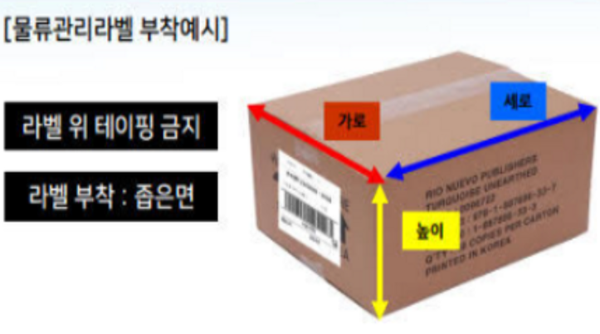

 | 2. 팔레트 | 종류 | AJ, KPP 두 종류 가능, 나무파레트 사용 불가

 |  | 사이즈 | 가로 | 세로 | 적재높이 | 비고
 |  |  | 1100 | 1100 | 1700 | 적재높이는 팔레트 사이즈 포함
 |  |  |  |  |  | 높이 최대 1800mm 허용, 옆 +/-5cm 허용

 |  | 팔레트 라벨 | 1) 사양 | 인쇄용 파일 별도 전달 예정(재발주 시 기존 파일 차수만 변경하여 재사용 요망)
 |  |  | 2) 사이즈 | 시트 인쇄한 사이즈가 기본 사이즈이며, 확대 가능
 |  |  | 3) 위치 | 하기 팔레트 부착 양식 가이드에 맞춰 부착 진행 부탁드립니다.

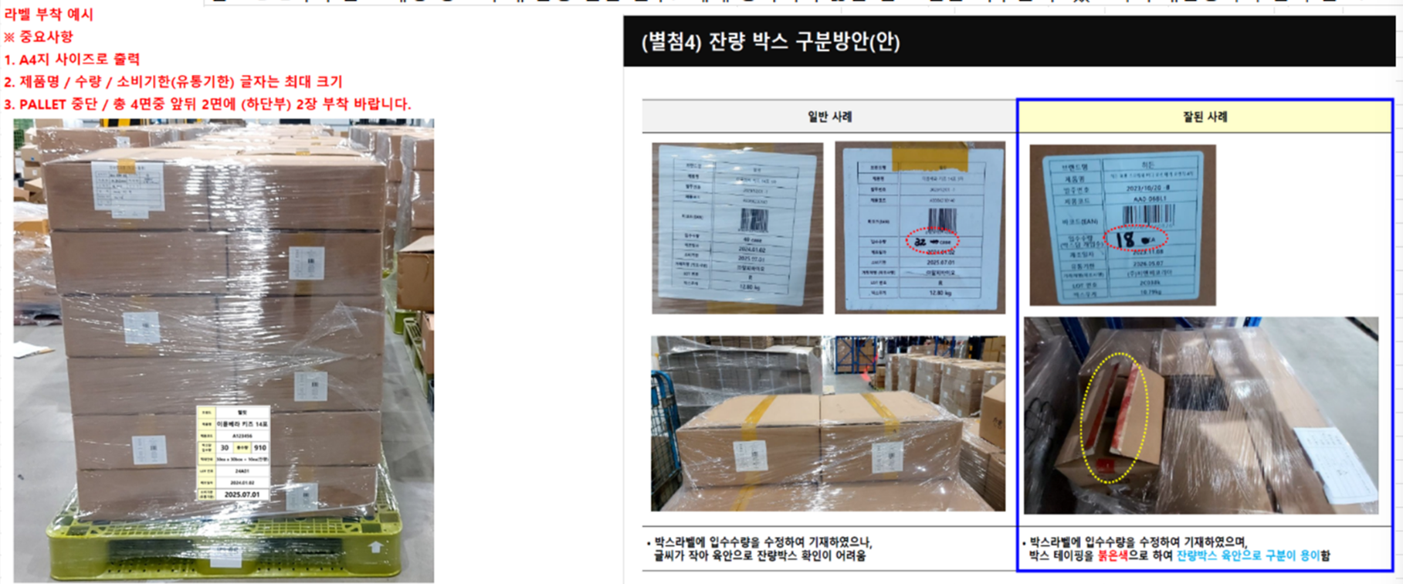

 | 3. 입고 | 주소 | 인천 서구 원석로 196, 로지스허브 8층(806도크 하차)
 |  | 담당자 | 조민환 주임(010-8433-5322)
 |  | 운영시간 | 9:00~17:00
 |  | 점심시간 | 11:40~12:50
 |  | 3PL | 굿스코아

 | 4. 입고 시 주의사항 | 입고 D-2까지 입고 예정 정보 구매 담당 전달 필수. 제때 등록되지 않은 입고 건은 거부될 수 있으니 구매담당자와 협의 필요.
 |  | 입고 D-1 오후 3시까지 입고 수량, 시간 등 수정 가능.
 |  | 거래명세표 1부 필요. (필요시 구매담당자와 작성한 내용 확인할 것.)

